公開Webページ
★ | 基本構成
 | サイト全体の基本構成は以下のとおりとする。

 | ヘッダー
 |  | メニュー
 | メイン
 |  | イメージ略

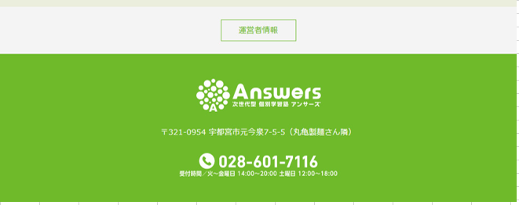
 | フッター

★ | 各サイト構成
 | 各サイト構成は以下のとおりとする。

 | メニュー名 |  | 役割・説明 | 実装メモ
 | ホーム |  | 広告を兼ねたトップページ。 | 案内表示マスタにて表示内容を管理・制御。
 |  |  | 指定の案内文や画像ファイルを表示させる。

 | 授業料 |  | 授業料やカリキュラム例を表示する。 | Java実装なしの想定。
 |  |  |  | すべてHTMLの直打ちとする。

 | 指導方針・運営方針 |  | 指導方針や授業風景、塾自体の運営方針等を表示する。 | Java実装なしの想定。
 |  |  |  | すべてHTMLの直打ちとする。

 | よくあるご質問 |  | QA方式でよくある質問類を表示する。 | Java実装なしの想定。
 |  |  |  | すべてHTMLの直打ちとする。

 | お問い合わせ |  | お子様情報や入力者情報、問合せ内容を記入いただく。 | 「送信」時に画面で入力された問合せ情報をDBに保存する。
 |  |  |  | 顧客情報項目はDB登録時に暗号化処理する。

